Sheet1
单号 | 件数 | 实重 | 总抛重 | 总体积 T.CBM | 中文品名 | 英文品名DESCRIPTION OF GOODS | 清关HS CODE | 单价 | 总数量 | 清关申报金额 （USD） | 中英文材质 MATERIAL | 中英文用途 USE FOR | 型号 MODEL | 品牌 LOGO | 买单/退税 | 图片
FBA198LG4FTY | 193 | 1144.80 | 1140.83 | 6.83 | 充气泵 | AIR COMPRESSOR | 8414.80.1690 | 6.00 | 558 | 3348.00 | ABS45%、锌合金35%、铁10%、尼龙5%、铜5%,ABS45%, zinc alloy35%, iron10%, nylon5%, copper5% | inflating air mattress | 无 | AstroAI | 退税
FBA198LD0R1Y | 178 | 949.60 | 956.83 | 5.73 | 花园围栏 | Garden Edging Borde | 3925900000 | 10.00 | 2265 | 650.00 | 100%塑料100% plastic | 装饰 | 无 | 无 | 买单
FBA1998451Y5 | 60 | 500.20 | 659.12 | 3.95 | 鞋子 | POLYESTER SHOES | 6402190090 | 15.00 | 900 | 13500.00 | 皮革+EVA底 | 穿戴/ Wear | 无 | 无 | 退税
FBA19964MG1X | 150 | 814.55 | 837.12 | 5.01 | 铁脚 | Iron feet | 8302420000 | 2.00 | 230 | 460.00 | 铁 | 家用 | 无 | 无 | 退税 | 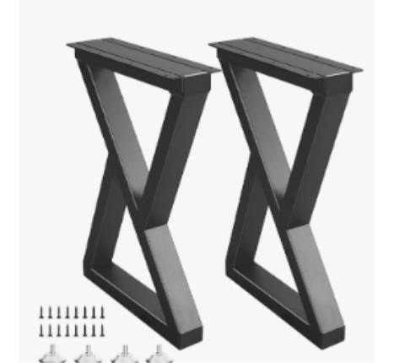
FBA1993JV6KS | 28 | 368.10 | 510.80 | 3.06 | 花园装饰 | garden decor | 8306290000 | 3.00 | 662 | 1986.00 | metal | garden decor/花园装饰 | 无 | 无 | 买单
FBA19931T8TN | 9 | 94.70 | 135.06 | 0.81 | 花园装饰 | garden decor | 8306290000 | 3.00 | 238 | 714.00 | metal | garden decor/花园装饰 | 无 | 无 | 买单
STAR-WCWUVS2MFG7XE | 10 | 130.50 | 146.56 | 0.88 | 量雨计 | rain gauge | 9025800090 | 1.00 | 500 | 500.00 | 金属+塑料 | 测量雨量、rain gauge | 无 | 无 | 买单
STAR-SXSNBVKPCARSW | 10 | 176.70 | 140.75 | 0.84 | 量雨计 | rain gauge | 9025800090 | 1.00 | 500 | 500.00 | 金属+塑料 | 测量雨量、rain gauge | 无 | 无 | 买单
STAR-XH55U55UCBMW4 | 1 | 16.17 | 5.58 | 0.03 | 充气夹头 | AIR CHUCK | 8481.90.3000 | 0.50 | 150 | 75.00 | 不锈钢70%，黄铜25%，橡胶5%,Stainless steel 70%, brass 25%, rubber 5% | For tire inflation connection | GL-1922 | AstroAI | 买单
STAR-QXV5THCGPVPQM | 160 | 628.40 | 331.50 | 1.99 | 戒指尺三件套 | ring sizer | 9017800000 | 1.00 | 9000 | 9000.00 | 金属 | 测量戒指大小、ring sizer | 无 | 无 | 买单
FBA199362NCZ | 6 | 85.28 | 79.35 | 0.48 | 锯齿切边机 | Lawn Edging Tool | 8201900000 | 7.00 | 16 | 112.00 | 塑料（pp） 铁涤纶 | 园艺作业 | US-B4015 | 无 | 买单 | 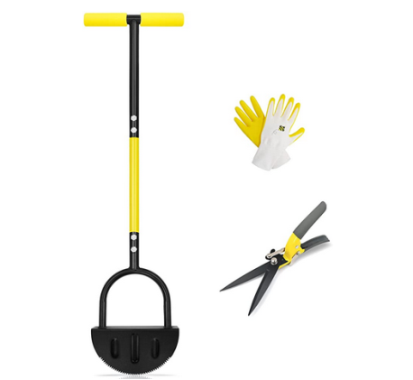
 |  |  |  |  | 小草剪 | Grass Shears | 8201900000 | 4.00 | 60 | 240.00 | 塑料（pp） 铁涤纶 | 园艺作业 | US-B4016 | 无 | 买单 | 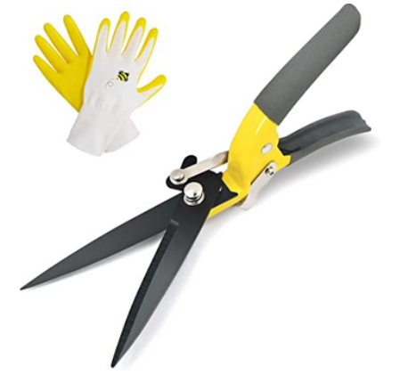
 |  |  |  |  | 多节铁管耙 | Garden leaf rake | 8201900000 | 5.00 | 14 | 70.00 | 塑料（pp） 铁 | 园艺作业 | US-B4057 | 无 | 买单 | 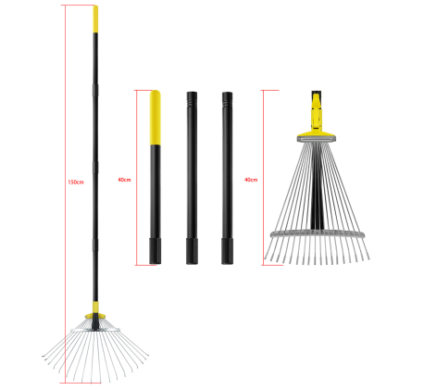
LZ2603200213 | 9 | 139.38 | 132.78 | 0.80 | 枕套 | PILLOW CASE | 6302109000 | 5.00 | 376 | 1880.00 | 涤纶 | 家用 | 无 | 无 | 买单 | 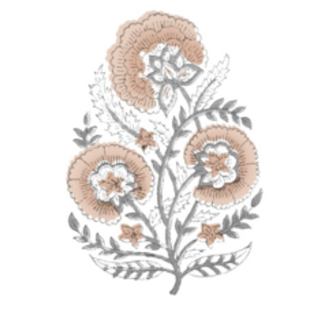
LZ2603200209 | 10 | 154.41 | 146.86 | 0.88 | 枕套 | PILLOW CASE | 6302109000 | 5.00 | 418 | 2090.00 | 涤纶 | 家用 | 无 | 无 | 买单
FBA1999HVK8W | 9 | 73.25 | 169.65 | 1.02 | 太阳能灯 | Solar-powered lamp | 9405410000 | 10.00 | 243 | 2430.00 | Rope | 装饰照明 | XX-21C005-1 | LEOKED | 买单
FBA1999JYYBM | 3 | 35.70 | 64.54 | 0.39 | 凉鞋 | SANDALS | 6402992900 | 2.00 | 90 | 180.00 | EVA | 穿戴 wear | 无 | 无 | 买单 | 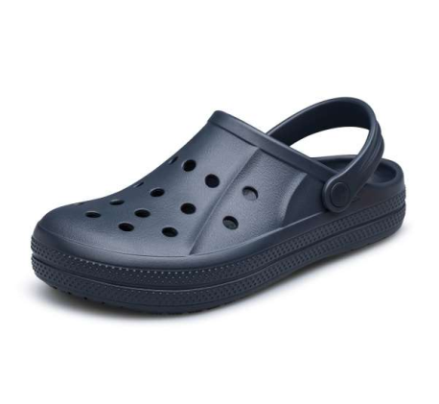
FBA1996WYBVS | 5 | 63.98 | 76.36 | 0.46 | 首饰盘 | jewelry tray | 701399000 | 5.00 | 18 | 90.00 | 玻璃 | 收纳 | 无 | 无 | 买单 | 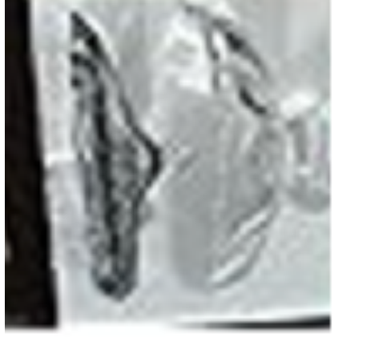
 |  |  |  |  | 储物罐 | glass jar | 7013990000 | 8.00 | 24 | 192.00 | 玻璃 | 收纳 | 无 | 无 | 买单 | 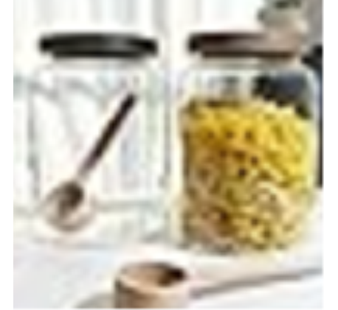
 |  |  |  |  | 玻璃吸管 | glass straws | 7013990000 | 5.00 | 80 | 400.00 | 玻璃 | 饮具 | 无 | 无 | 买单 | 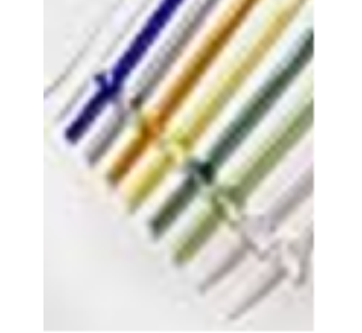
FBA19943ZLX9 | 4 | 63.43 | 85.84 | 0.51 | 鞋撑 | shoe tree | 3926909090 | 30.00 | 240 | 7200.00 | 塑料 | 支撑 | 无 | 无 | 买单 | 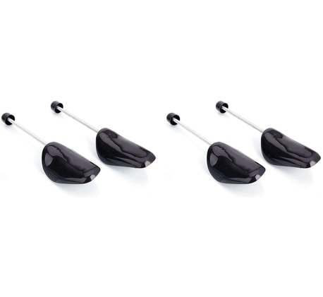
RC2603181078HS | 250 | 2640.94 | 2120.35 | 12.70 | 户外玩具 | Outdoor Toys | 9503000090 | 9.71 | 256 | 2486.86 | ABS | TOY | JS001 | JOYSTONE | 退税 | 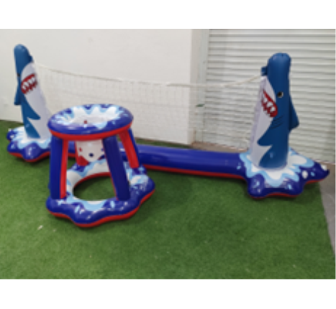
 |  |  |  |  | 儿童三轮车 | Ride-on Toy | 9503000013 | 30.29 | 150 | 4542.86 | ABS | TOY | JS001 | JOYSTONE | 退税 | 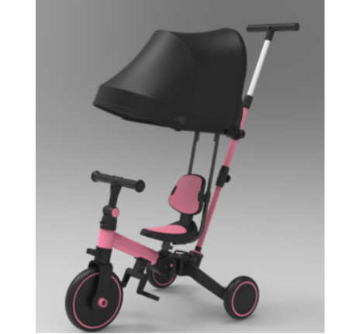
 |  |  |  |  | 过家家玩具 | Pretend Play Toys | 9503000090 | 6.79 | 156 | 1058.57 | ABS | TOY | KABI-0160 | KABI | 退税 | 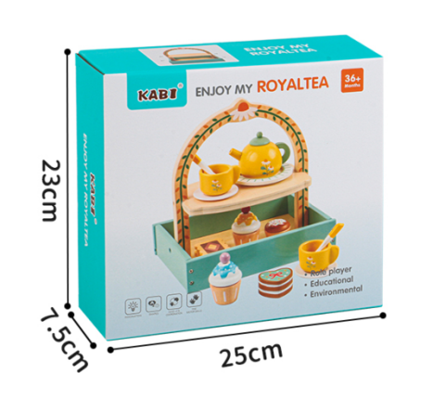
KWT2504125463 | 31 | 348.75 | 395.06 | 2.37 | 鸟网 | BIRD NETTING | 9507900000 | 3.00 | 1364 | 4092.00 | PE | Bird protection | 无 | 无 | 买单 | 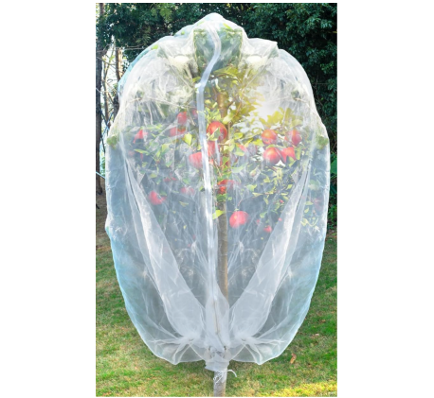
FBA18W9TDG4C | 15 | 289.08 | 218.90 | 1.31 | 泳池过滤球 | Pool Filter Ball | 8421999090 | 8.00 | 144 | 1152.00 | 纤维/fiber | filtered /过滤 | 无 | 无 | 买单 | 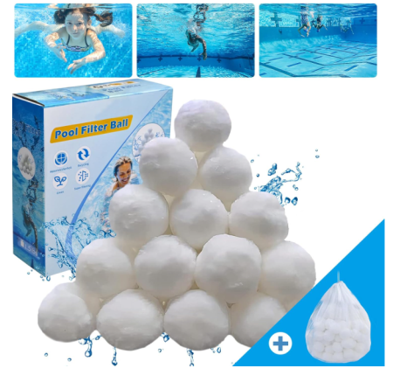
FBA18W67TZ4R | 14 | 144.27 | 249.13 | 1.49 | 泳池滤芯 | Pool filter element | 8421999090 | 1.50 | 231 | 346.50 | plastic | 过滤 | 无 | 无 | 买单 | 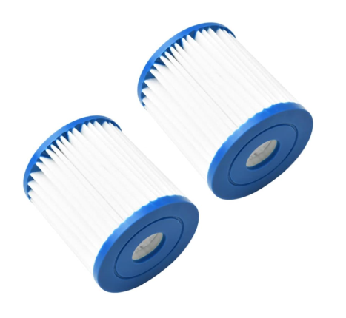
FBA18W3TL62P | 14 | 124.93 | 166.62 | 1.00 | 数字绘画 | Paint by numbers | 3213100000 | 13.00 | 280 | 3640.00 |  | 装饰 | 无 | 无 | 买单 | 
PC12J25041102HJ | 12 | 102.00 | 191.67 | 1.15 | 树脂雕塑 | Resin Sculpture | 3926400000 | 2.60 | 205 | 533.00 | 树脂 | 家居装饰 | 无 | 无 | 买单 | 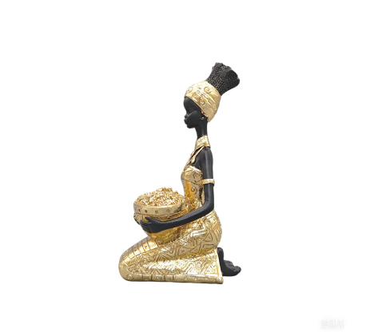
FBA18W20F2JQ | 9 | 60.05 | 179.29 | 1.07 | 香水架 | Perfume rack | 3924900000 | 33.00 | 108 | 3564.00 | 塑料 | 家用 | 无 | 无 | 买单 | 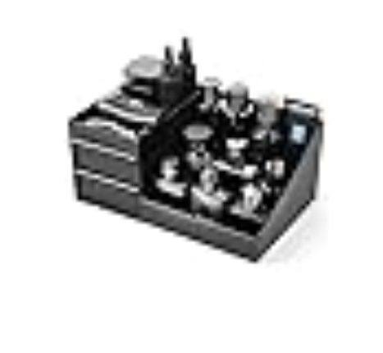
FBA18W619ZPL | 6 | 83.7 | 38.34 | 0.23 | 戒指测量 | ring sizer | 9017800000 | 1.00 | 1200 | 1200.00 | 金属+塑料 | 测量戒指大小 | 无 | 无 | 买单
FBA18W0VDV1Z | 10 | 130.12 | 108.48 | 0.65 | 文具套装 | STATIONERY SET | 3926100000 | 6.00 | 100 | 600.00 | 不锈钢 | 办公 | 无 | 无 | 买单 | 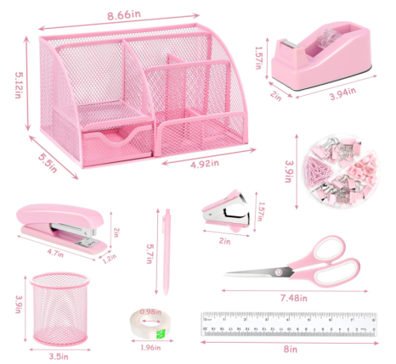
FBA18W0VSWYY | 13 | 169.38 | 141.39 | 0.85 | 文具套装 | STATIONERY SET | 3926100000 | 6.00 | 130 | 780.00 | 不锈钢 | 办公 | 无 | 无 | 买单
SP250407039 | 25 | 322.07 | 313.94 | 1.88 | 化妆镜 | makeu mirror | 7009920000 | 11.43 | 294 | 3360.42 | ABS+Glass | 化妆用 | 无 | 无 | 退税
KWT2504115440 | 12 | 155.45 | 151.30 | 0.91 | 指示灯 | pilot lamp | 8522902900 | 3.00 | 1616 | 4848.00 | plastics | decoration | 无 | 无 | 买单 | 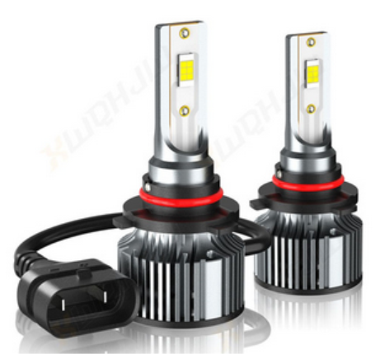
KWT2504115449 | 36 | 533.15 | 476.25 | 2.85 | 指示灯 | pilot lamp | 8522902900 | 3.00 | 495 | 1485.00 | plastics | decoration | 无 | 无 | 买单
 |  |  |  |  | 工具 | TOOL | 8201100090 | 2.00 | 50 | 100.00 | cutter | tool | 无 | 无 | 买单
 |  |  |  |  | 卡扣 | Snap | 7318160000 | 2.00 | 80 | 160.00 | plastics | regular | 无 | 无 | 买单
FBA18WRR37K2 | 46 | 301.01 | 700.29 | 4.19 | 塑料花 | plastic flowers | 6702100000 | 1.00 | 1296 | 1296.00 | plastics | 装饰 | 无 | 无 | 买单 | 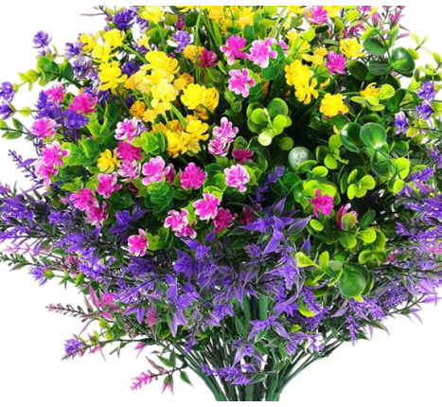
Y27485322-Y95121607 | 25 | 328.14 | 123.74 | 0.74 | 曲轴套件 | Crankshaft kit | 8409919990 | 65.84 | 20 | 1316.86 | 铁+塑料/Iron + Plastic | Auto Parts | 无 | 无 | 买单
 |  |  |  |  | 全景天窗滑轨 | Panoramic sunroof slide rail | 8708299000 | 120.99 | 5 | 604.94 | 铁+塑料/Iron + Plastic | Auto Parts | 无 | 无 | 买单
FBA18WHG95G8 | 20 | 382.32 | 201.66 | 1.21 | 臂力棒 | Twister Arm Trainer | 9506911900 | 8.00 | 200 | 1600.00 | 金属，泡沫metal, foam | 健身fitness | 无 | 无 | 买单 | 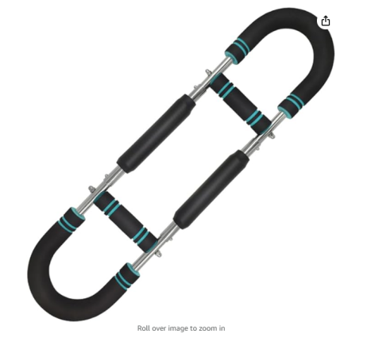
FBA18WFH01FR | 18 | 260.13 | 330.50 | 1.98 | 纸杯 | Paper cup | 4805110000 | 2.00 | 1800 | 3600.00 | paper | 家用 | 无 | 无 | 买单 | 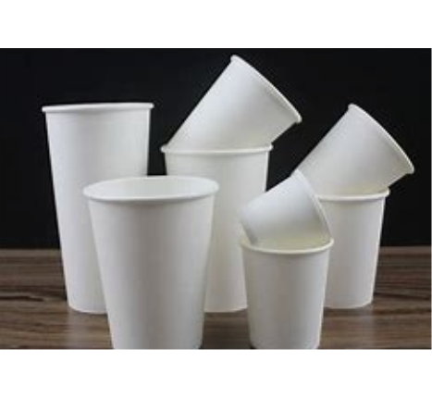
FBA18W215L8P | 5 | 77.83 | 81.30 | 0.49 | 皂液器 | Soap dispenser | 39249000 | 4.00 | 100 | 400.00 | 塑料 | 家用 | 无 | 无 | 买单 | 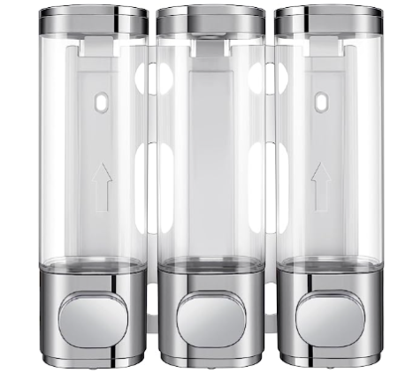
FBA18VZ7GZ9V | 19 | 319.25 | 274.02 | 1.64 | 餐桌垫 | Pvc Table Placemat | 3924100000 | 15.00 | 460 | 6900.00 | 塑料/PVC | Kitchen Tools/厨房用品 | 无 | 无 | 买单 | 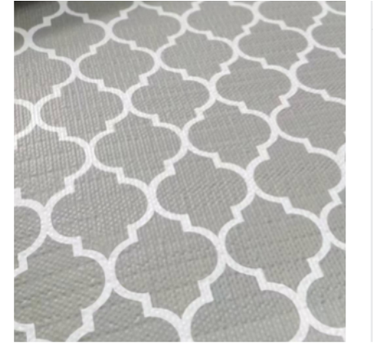
FBA18WB3PSTQ | 56 | 484.00 | 357.99 | 2.14 | 卡纸 | CARDSTOCK |  | 10.00 | 4514 | 1500.00 | 纸 | 写贺卡 | 无 | 无 | 买单
FBA18WJ7CDCX | 36 | 751.72 | 389.16 | 2.33 | 玻璃纸 | Clear Cellophane Wrap | 3923210000 | 1.50 | 1007 | 1510.50 | OPP | 礼品包装 | 无 | 无 | 买单 | 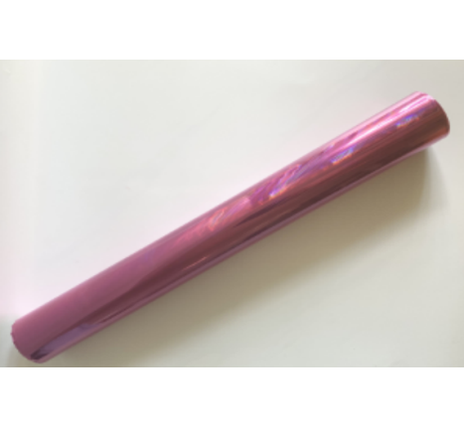
FBA18W31RM9N | 6 | 91.20 | 65.85 | 0.39 | 蜜蜂饮水杯 | Bee drinking cup | 8306299000 | 6.00 | 240 | 1440.00 | 铁/Iron | 装饰/Decoration | 无 | 无 | 买单

